Sheet2
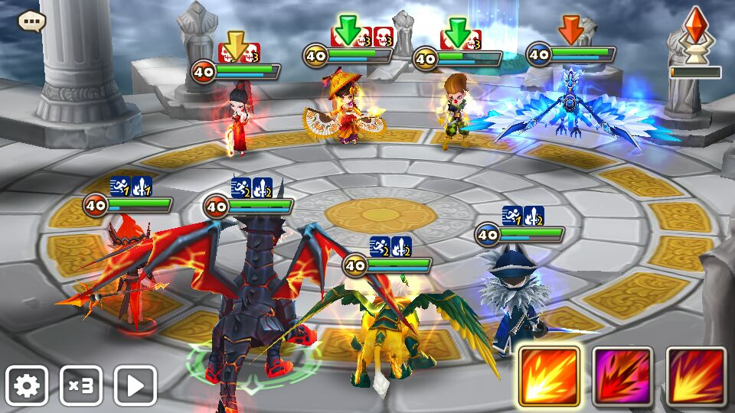

增益buff，蓝色打底，白色图标。减益buff红色打底，白色图标

增益 | 图标样子描述 | 减益 | 图标样子描述
攻击力增加 |  | 攻击力减少 | 箭头向下

防御力增加 |  | 防御力减少 | 箭头向下

嗜血 | 鲜血獠牙（参考已有图标）
 |  | 触电 | 闪电图标

 |  | 晕眩 | 虚线围成圈

